关系图
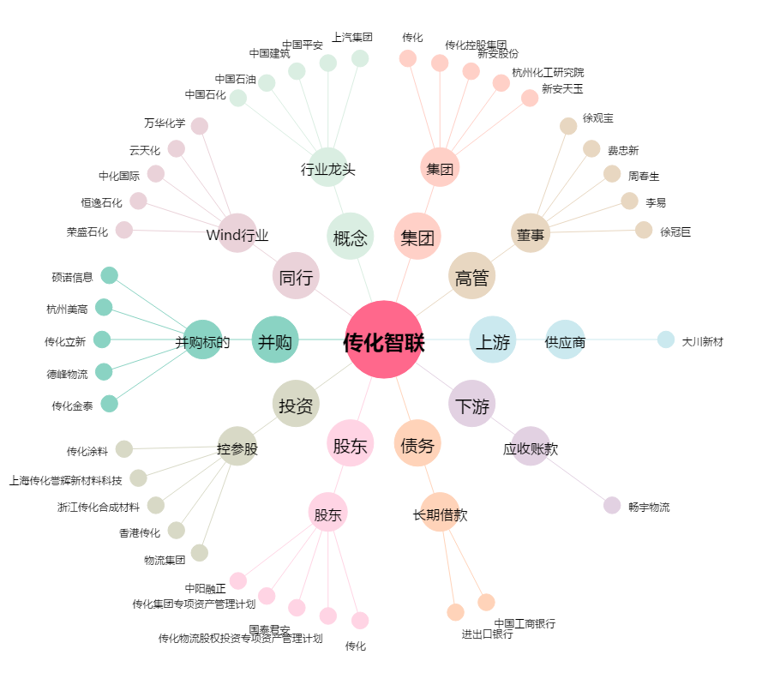
传化智联[002010.SZ] - 关系概览图

